Xem danh sách khuyến mãi
Fsoft Insight 2.0 |  |  |  |  | Process |  | Screen ID |  |  |  |  |  |  |  | Screen Name |  |  |  |  |  |  | Creator | Created Date | Approved Date
 |  |  |  |  | Screen Design |  | SCR_PRM_0101 |  |  |  |  |  |  |  | Xem danh sách khuyến mãi |  |  |  |  |  |  | LeVanTiep | 42716 | 14/07/2017

1. Overview

 | Màn hình cho phép xem thông tin chương trình khuyến mãi
 | Màn hình di chuyển từ màn hình Home khi User bấm option "Khuyến mãi"

2. Screen Design

 | 2.1. Screen image
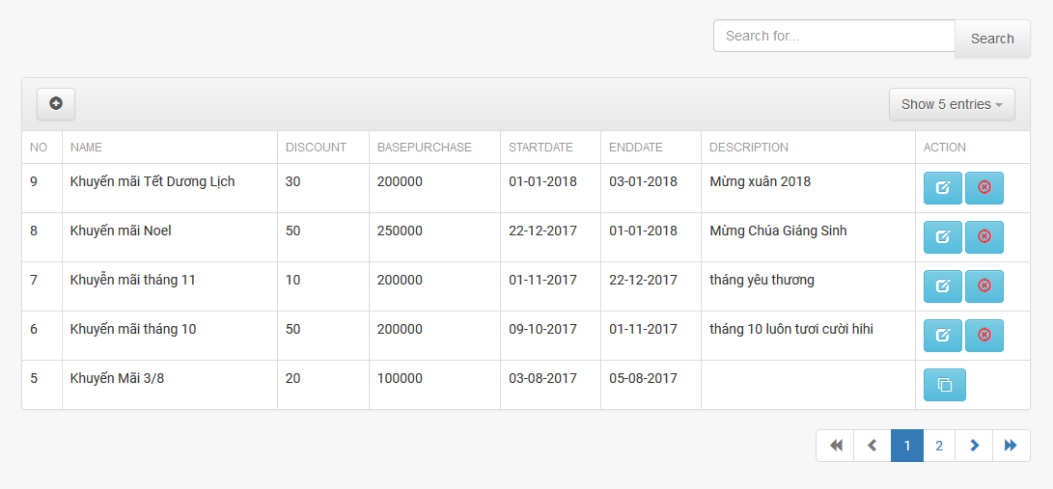

 |  | Màn hình hiển thị lỗi cho các trường hợp không hợp lệ:
 |  | Menu/Tool Bar Zone

 |  | Validation Error/Warning Messages Zone
 |  | Screen Content Zone

 | 2.2. Screen items
 |  | # | Item name |  |  | Control |  |  | Data type |  |  | I/O |  | Mandatory |  | Default Value |  | Range Value |  | Description
 |  | 1 | Search input |  |  | Input |  |  | Text |  |  | I
 |  |  | Search for.. |  |  |  | Input(placeholder) |  |  | Text |  | O
 |  | 2 | Search button |  |  | Button
 |  | 3 | Show entries |  |  |  | ComboBox
 |  | 4 | Add New Promotion button |  |  | Button |  |  |  |  |  |  |  |  |  |  |  |  |  | button được hiển thị bằng icon

 |  | 2.3. Screen table
 |  |  | # | Item name |  |  | Control |  |  | Data type |  |  | I/O |  | Mandatory |  | Default Value |  | Range Value |  | Description
 |  |  | 1 | Name |  |  | Label |  |  | Text |  |  | O
 |  |  | 2 | Discount |  |  | Label |  |  | Text |  |  | O
 |  |  | 3 | BasePurchase |  |  |  | Lable |  |  | Text
 |  |  | 4 | Description |  |  |  | Lable |  |  | Text
 |  |  | 5 | Start Date |  |  | Label |  |  | Text |  |  | O
 |  |  | 6 | End Date |  |  |  | Lable |  |  | Text |  |  | O
 |  |  | 7 | Button
 |  |  | 8 | Edit |  |  | Button |  |  |  |  |  |  |  |  |  |  |  |  |  | buton dc hiển thị bằng icon
 |  |  | 8 | Delete |  |  | Button |  |  |  |  |  |  |  |  |  |  |  |  |  | buton dc hiển thị bằng icon

Tạo khuyến mãi
Fsoft Insight 2.0 |  |  |  | Process |  | Screen ID |  |  |  |  | Screen Name |  |  |  | Creator | Create Date | Approved Date
 |  |  |  | Screen Design |  | SCR_PRM_0102 |  |  |  |  | Add new promotion |  |  |  | LeVanTiep |  | 12/07/2017

1. Overview

 | Màn hình cho phép nhập thông tin để tạo mới 1 một promotion
 | Màn hình di chuyển từ màn hình Promotion List khi User bấm vào button Add trên màn hình

2. Screen Design

 | 2.1. Screen image

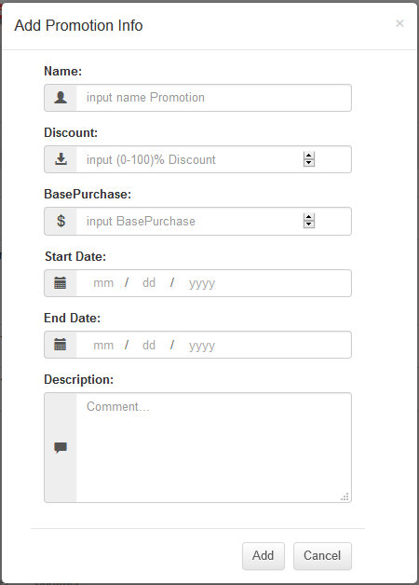

 |  | Màn hình hiển thị lỗi cho các trường hợp không hợp lệ:
 |  | Menu/Tool Bar Zone

 |  | Validation Error/Warning Messages Zone
 |  | Screen Content Zone

 | 2.2. Screen items

 |  | # | Item name |  | Control |  | Data type |  | I/O | Mandatory |  | Default Value | Range Value | Description
 |  | 1 | Edit Promotion label |  | Label |  | Text |  | O
 |  | 2 | Name label |  | Label |  | Text |  | O
 |  | 3 | Name |  |  | Input |  | Text | I
 |  | 4 | Discount label |  |  | Label |  | Text | O
 |  | 5 | Discount |  |  | Input |  | Number | I
 |  | 6 | BasePurchase label |  |  | Label |  | Text | O
 |  | 7 | BasePurchase |  |  | Input |  | Number | I
 |  | 8 | Description label |  |  | Label |  | Text
 |  | 9 | Description |  |  | Input |  | Text
 |  | 10 | Start Date label |  | Label |  | Text |  | O
 |  | 11 | End Date label |  | Label |  | Text |  | O
 |  | 12 | Start Date |  | Input |  | Datetime |  | I
 |  | 13 | End Date |  | Input |  | Datetime |  | I

 |  | 4.1 | Button
 |  | 42 | Add button |  | Button
 |  | 4 | Cancel button |  | Button

Cập nhật khuyến mãi
Fsoft Insight 2.0 |  |  |  |  | Process | Screen ID |  |  |  |  | Screen Name |  |  |  | Created Date | Approved Date
 |  |  |  |  | Screen Design | SCR_PRM_0103 |  |  |  |  | Upadte promotion |  |  |  | 14/07/2017 | 14/08/2017

1. Overview

 | Màn hình cho phép nhập thông tin để cập nhật mới 1 một promotion
 | Màn hình di chuyển từ màn hình Promotion List khi User bấm vào button Cập nhật trên màn hình

2. Screen Design

 | 2.1. Screen image

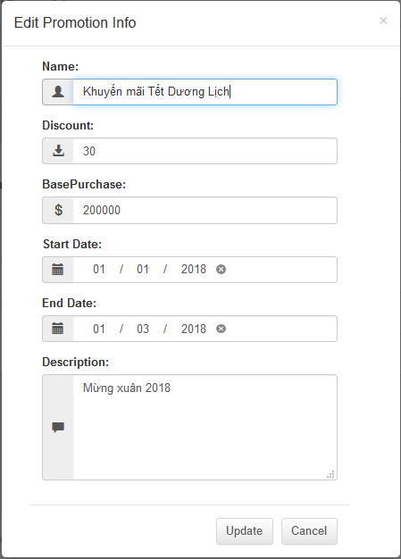

 |  | Màn hình hiển thị lỗi cho các trường hợp không hợp lệ:
 |  | Menu/Tool Bar Zone

 |  | Validation Error/Warning Messages Zone
 |  | Screen Content Zone

 | 2.2. Screen items

 |  |  | # | Item name |  | Control |  | Data type |  | I/O | Mandatory | Default Value | Range Value | Description
 |  |  | 1 | Edit Promotion label |  | Label |  | Text |  | O
 |  |  | 2 | Name label |  | Label |  | Text |  | O
 |  |  | 3 | Name |  |  | Input |  | Text | I
 |  |  | 4 | Discount label |  |  | Label |  | Text | O
 |  |  | 5 | Discount |  |  | Input |  | Number | I
 |  |  | 6 | BasePurchase label |  |  | Label |  | Text | O
 |  |  | 7 | BasePurchase |  |  | Input |  | Number | I
 |  |  | 8 | Description label |  |  | Label |  | Text
 |  |  | 9 | Description |  |  | Input |  | Text
 |  |  | 10 | Start Date label |  | Label |  | Text |  | O
 |  |  | 11 | End Date label |  | Label |  | Text |  | O
 |  |  | 12 | Start Date |  | Input |  | Datetime |  | I
 |  |  | 13 | End Date |  | Input |  | Datetime |  | I

 |  |  | 4.1 | Button
 |  |  | 42 | Update button |  | Button
 |  |  | 4 | Cancel button |  | Button

Xóa Khuyến mãi
Fsoft Insight 2.0 |  |  |  | Process |  | Screen ID |  |  |  | Screen Name |  |  |  | Creator | Created Date | Approved Date
 |  |  |  | Screen Design |  | SCR_PRM_0104 |  |  |  | Delete promotion |  |  |  | LeVanTiep | 14/07/2017 | 14/08/2017

1. Overview

 | Màn hình cho phép delete một khuyến mãi
 | Sẽ hiển thị confirm dialog để người dùng xác nhận khi muốn xóa khuyến mãi

2. Screen Design

 | 2.1. Screen image

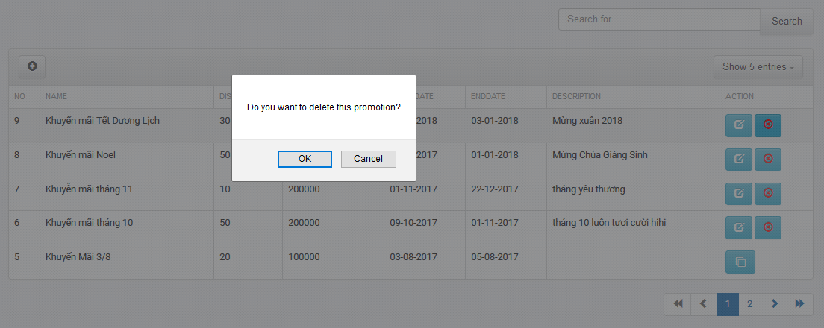

 |  | 2.2 Screen items
 |  | # | Item name |  | Control |  | Data type | I/O | Mandatory |  | Default Value | Range Value | Description
 |  |  | Search area
 |  | 1 | OK |  | Button |  |  | I | x |  | xác nhận xóa khuyến mãi
 |  | 3 | Cancel |  | Button |  |  | I | x |  | Hủy việc xóa khuyến mãi

